ユーザログイングラフ
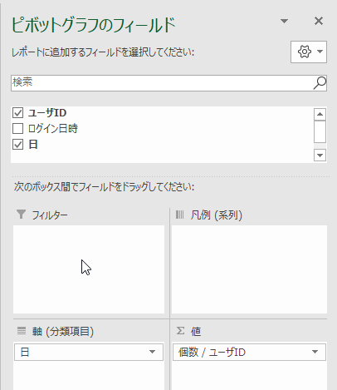
行ラベル | 個数 / ユーザID
5月1日 | 4
5月2日 | 2
5月3日 | 1
5月4日 | 1
5月5日 | 1
5月6日 | 1
5月7日 | 1
5月8日 | 2
総計 | 13

タスクリストグラフ
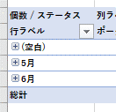
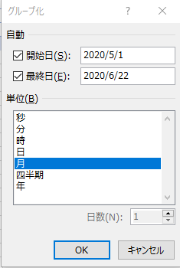
個数 / ステータス | 列ラベル
行ラベル | ポータルシステム | マスタシステム | 勤怠システム | 見積システム | 予定管理システム | 総計
5月 | 1 | 3 | 2 | 5 | 4 | 15
6月 | 2 |  | 2 |  | 2 | 6
総計 | 3 | 3 | 4 | 5 | 6 | 21

 | ポータルシステム | マスタシステム | 勤怠システム | 見積システム | 予定管理システム
5月 | 1 | 3 | 2 | 5 | 4
6月 | 2 |  | 2 |  | 2

